상품제안서
필립스 블루투스 스피커 | 상품코드: S43424

 |  |  |  |  |  |  | 02-713-8555 | www.synergygift.co.kr
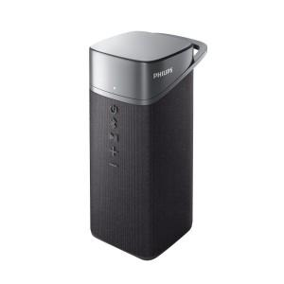

【상세/제작정보】 | <p><span style="font-size: 14pt;">※ 인쇄, 포장지포장 30개 이상부터 가능합니다.</span></p>

【인쇄/포장옵션】 | 레이저 / 포장지포장

【공급단가】 | 수량 | 10~ | 30~ | 100~ | 200~ | 300~
*VAT별도 | 단가 | 75,270원 | 71,210원 | 67,740원 | 66,000원 | 64,840원

【상품 URL】 | https://www.synergygift.co.kr:443/src/goods_detail.php?gdno=43424

